普通寄存器
英文名 | 寄存器 | 具体名称 |  | 常用关联 | 补充
Accumulator | ax | 数据寄存器 | 累加寄存器/累加器 | div除法指令和mul乘法指令会调用；端口的输入输出只能用ax、al存放 | AX, BX, CX, DX 可以分为两个独立的 8 位的 ?H 和 ?L 寄存器
Base | bx |  | 基地址寄存器 | 经常与ds, es 连用；[bx] 默认调用ds:[bx] | 综合运用 | cs:[ip] | 指令从哪里来
Count | cx |  | 计数器寄存器 | 储存循环次数，loop, jcxz指令会调用cx |  | ss:[sp] | 栈顶
Data | dx |  | 数据寄存器 | 常用来储存数据 |  | ds:[si] | 数据从哪里来
Stack Pointer | sp | 指针寄存器 | 堆栈指针寄存器 | 存放栈顶的偏移地址 |  | es:[di] | 数据到哪里去
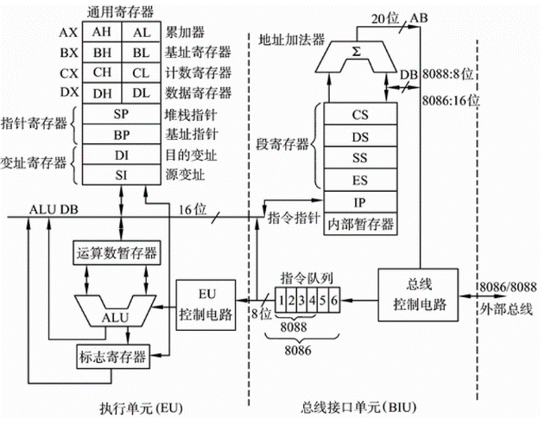
Base Pointer | bp |  | 基指针寄存器 | 默认与ss相关联，比如 [bp] 默认调用 ss:[bp] | 优质参考资料：https://zhuanlan.zhihu.com/p/115915986
Source Index | si | 变址寄存器 | 源变址寄存器 | 常用于 ds:[si]，存放偏移地址，数据从哪里来
Destination Index | di |  | 目的地址寄存器 | 常用于 es:[di]，存放偏移地址，数据到哪里来
Data Segment | ds | 数据段寄存器 |  | 常用于 ds:[si]，存放段地址，数据从哪里来
Extra Segment | es | 附加段寄存器 |  | 常用于 es:[di]，存放段地址，数据到哪里来
Stack Segment | ss | 堆栈段寄存器 |  | 存放栈的段地址
Code Segment | cs | 代码段寄存器 |  | 存放执行指令的段地址
Instruction Pointer | ip | 控制寄存器 | 指令指针寄存器 | 存放执行指令的偏移地址
Flag | FLAG |  | 标志寄存器 | 请见下一表格《标志寄存器 PSW》

